상품제안서
CF485 에코라이프 베이직 순면 헤어밴드 땀흡수 헤어밴드 세트 | 상품코드: F24344

 |  |  |  |  |  |  | 02-412-0044 | www.easy1.co.kr
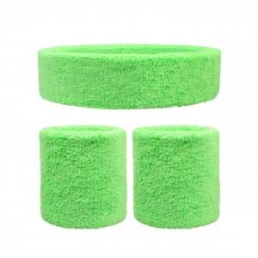

【상세/제작정보】

【인쇄/포장옵션】 | / OPP(비닐)

【공급단가】 | 수량 | 200~ | 500~ | 1,000~ | 3,000~ | 5,000~
*VAT별도 | 단가 | 3,770원 | 3,710원 | 3,620원 | 3,480원 | 3,330원

【상품 URL】 | https://dev.easy1.co.kr:443/src/goods_detail.php?gdno=24344

